Map
2.1 게임 흐름
1. 7X7 크기의 그라운드 하나에서 시작한다. 공격로 시작 방향을 랜덤으로 결정한다.
2. '확장' 버튼을 누르면 공격로의 방향으로 그라운드가 추가되며
랜덤으로 맵이 구성된다. 이를 '확장'단계라고 한다.
3. '종료' 단계가 되면 '확장' 단계로 다시 넘어와 이를 반복한다.
4. 최종 레벨에 도달하면 게임이 종료된다.

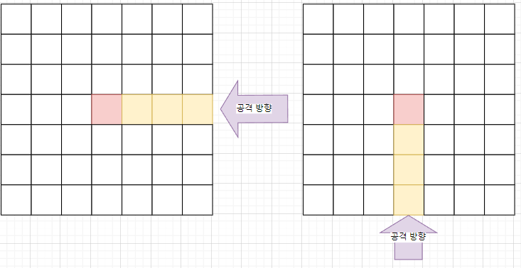
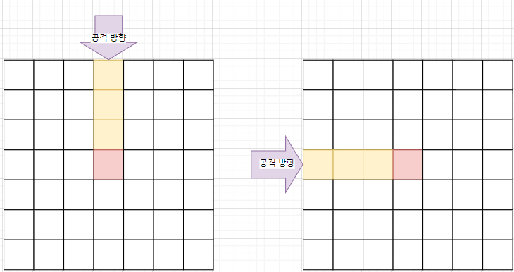
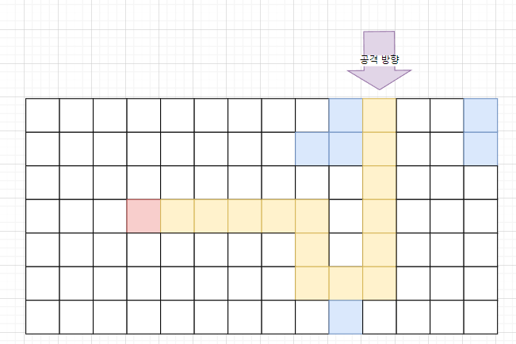
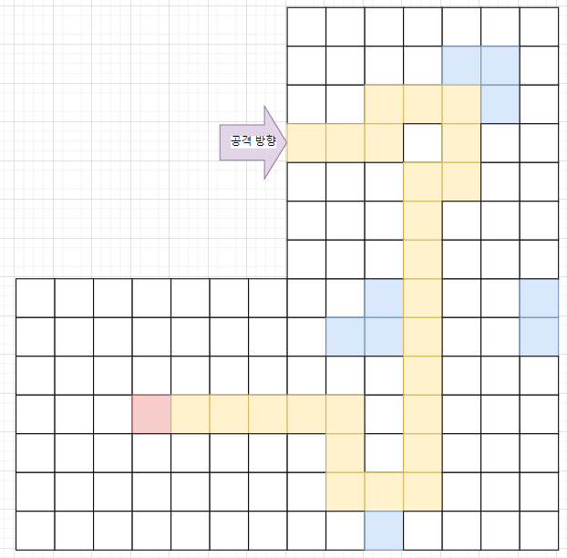

확장
준비
시작
종료

 |  | 확장 | 맵을 확장하는 단계, 맵 기믹들이 랜덤으로 적용된다.
 |  | 준비 | 유저가 타워를 설치하는 단계
 |  | 시작 | 공격이 시작되는 단계, 시간이 흐른다.
UI 사용과 타워 설치를 제외한
모든 이동을 멈춘다.(타워, 몬스터 등)
타워는 '일시 정지'를 제외한 모든 시점에 조작이 가능하다.
 |  | 종료 | 적을 모두 처치함, 시간이 멈춘다.

2.2 맵 생성 규칙
맵 구성 요소
타일 | 가장 작은 단위, 한 칸을 의미한다. TileType을 구분한다.
그라운드 | 7X7형태로 이루어진 타일의 모임, GroundPattern을 구성한다.
맵 | 그라운드들의 모임, 전체 맵을 결정한다. MapPattern을 구성한다.

1) 전체맵을 먼저 구성한다. |  |  |  | 3) 1)2)의 방식으로 미리 구성된 맵을 '확장' 버튼을 누르면 맵을 따라 한칸씩 보여준다.
2) 맵 안의 공격로를 무작위로 종류를 변경한다. |  |  |  | 단, 분기점에 닿은 경우 확장 가능한 구역이 한번에 보여준다.

2.3 맵 구성 규칙
맵의 구성은 아래의 규칙을 따른다.
규칙 |  | 비고
맵의 공격로는 최대 3개까지만 분기한다. 나눠진 공격로는 합쳐지지 않는다.
맵의 최대 레벨 제한은 50으로 한다. |  | 테스트를 통해 조정
공격로의 사이 빈공간은 최대 5개를 넘지 않도록 한다. |  | -

Pattern
3.1 패턴 결정 규칙
3.1.1 GroundPattern
시계방향 기준으로 GroundPattern을 명명한다. |  |  |  |  |  |  | 그라운드 패턴은 7X7의 행렬 형태를 한 줄의 형태로 구성한 코드 스트링을 사용한다.
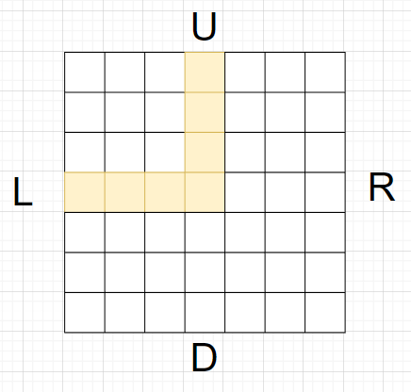
EnumName | TypeName | TypeValue |  |  |  |  | ex)
GroundType | TR | 1 |  |  |  |  | Groundpattern | Code
 | TL | 2 |  |  |  |  | UL | 0001000000100000010001111000000000000000000000000'
 | TU | 3
 | TD | 4 |  |  |  |  | 그라운드 패턴의 좌표 기준
 | UR | 5 |  |  |  |  | 왼쪽위를 원점으로 하는 (X,Y) 좌표
 | RD | 6
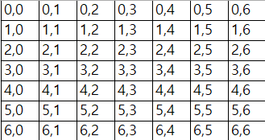
 | DL | 7
 | UL | 8
 | UD | 9
 | LR | 10
 | RDL | 11
 | UDL | 12
 | URL | 13
 | URD | 14

3.1.2 MapPattern
맵의 패턴의 구성은 Map 구성 규칙에서 다룬다.(2.3맵 구성 규칙)
맵 패턴의 값은 아래의 형식으로 데이터화 한다.

 |  |  |  |  | 앞의 두자리는 좌표를 나타낸다.
 |  |  |  |  | 마지막 자리는 GroundPattern을 나타낸다.

이러한 데이터를 한 줄의 형태로 이은 String 형태로 값을 전달한다.

0,0,TR | 1,0,LR | 2,0,UL | 2,1,RD | 3,1,LR | 4,1,DL | 4,0,UR | 5,0,LR | 6,0,UDL | 6,1,RD | 6,-1,UR | 7,1,LR | 7,-1,LR | 8,1,LR | 8,-1,DL | 9,1,LR | 8,-2,UD | 8,-3,UD | 10,1,LR
 | 1 | 2 | 3 | 4 | 5 | 6 | 7 | 8 | 9 | 9 | 10 | 10 | 11 | 11 | 12 | 12 | 13 | 13
분기점이 발생할때마다
1칸이 더 확장 되기 때문에
1칸씩을 더 읽어 레벨의 구분을 짓는다.
맵 패턴의 좌표 기준
마을을 원점으로하는 (X,Y)좌표

 |  |  |  |  |  |  |  | 11,2,RDL | 10,-4,LR | 10,2,UR | 12,2,UL | 11,-4,UL | 10,3,UD | 12,3,RD | 11,-3,RD | 10,4,UD | 13,3,LR

